★提出紙
★この色のセルへ入力してください。
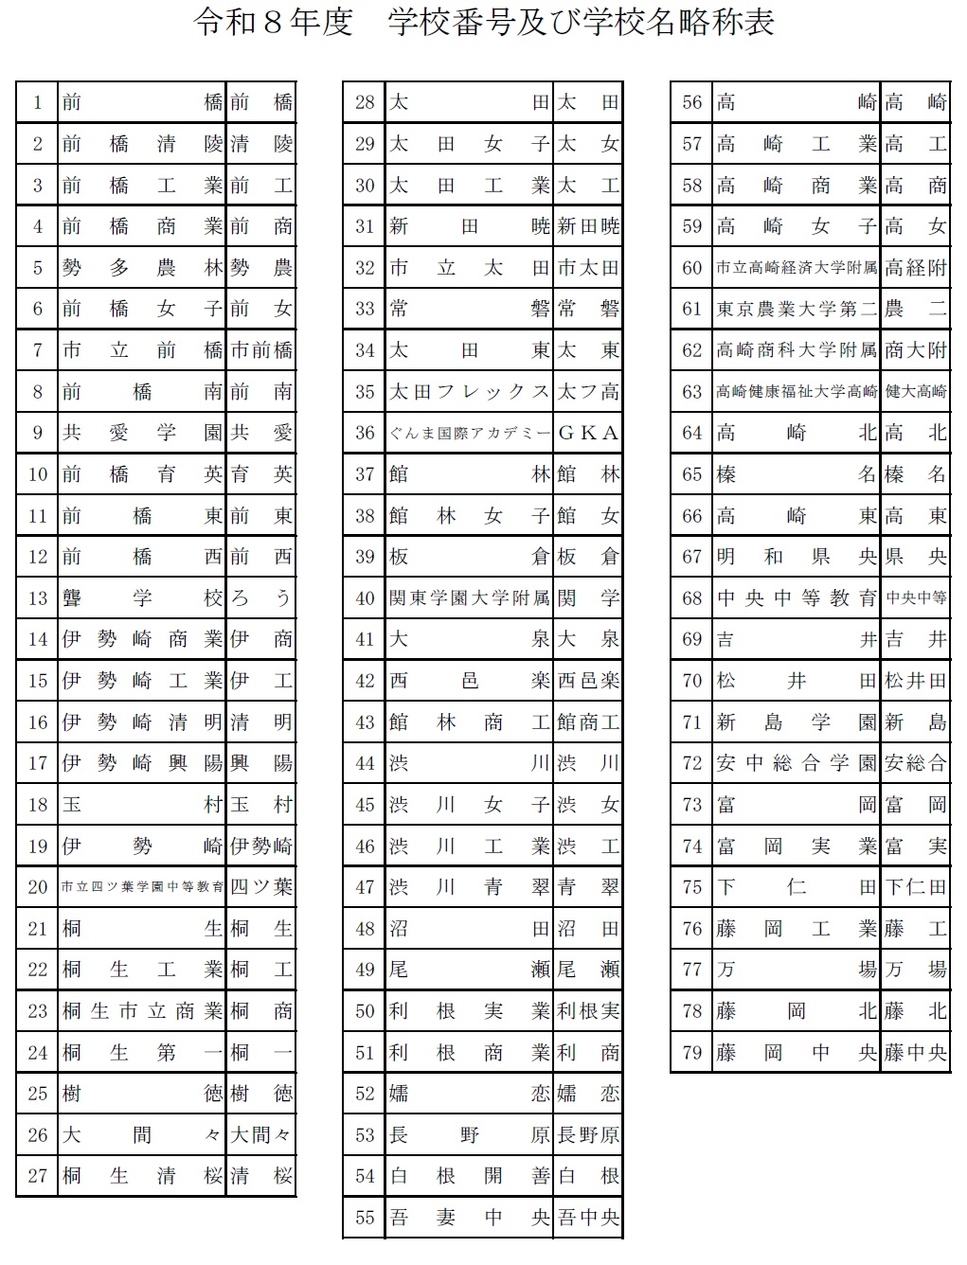
★名前の６文字ルールをお願いします。
全部で６文字になるように入力してください。
（それより多いときはかまいません）
例
１２３４５６
坂本 龍馬
令和８年度 全国高校バドミントン選手権大会県予選会
 |  |  |  |  | 参 加 申 込 書
 | （学校対抗戦） | 男 |  |  |  |  |  |  | （学校番号）
学 校 名 |  |  |  |  |  |  |  |  |  |  |  |  | ダブルスベスト32 |  |  |  | ここに進行プロからベスト32ペアをコピペする
学 校 長 名 |  |  |  |  |  |  | 日バ登録番号 | 引率責任者 |  |  |  |  | 後藤 達人 | 後藤 達人 | 村山 蓮 | 後藤 達人・村山 蓮 | 後藤 達人・村山 蓮
監督 |  |  |  |  |  |  |  | 連絡先電話番号 |  |  | 1 | 優勝 | 村山 蓮 |  |  |  | 山田 凛久・大塚 蒼馬
コーチ |  |  |  |  | 学年 |  |  | ﾒｰﾙｱﾄﾞﾚｽ |  |  | 2 | 準優勝 | 山田 凛久 | 山田 凛久 | 大塚 蒼馬 | 山田 凛久・大塚 蒼馬 | 福島 伶太・塩野 竜基
マネージャー |  |  |  |  |  |  |  |  | 備考 |  | 3 | 第３位 | 大塚 蒼馬 |  |  |  | 霜田 真緒・見供 晄來
選 手 | 主将 |  |  |  |  |  |  |  |  |  | 異 | 第４位 | 福島 伶太 | 福島 伶太 | 塩野 竜基 | 福島 伶太・塩野 竜基 | 久保田 幸希・土屋 航平
 | 2 |  |  |  |  |  |  |  |  |  | 教 | ベスト８ | 塩野 竜基 |  |  |  | 二渡 順平・荻原 悠真
 | 3 |  |  |  |  |  |  |  |  |  | 職 | ベスト16 | 霜田 真緒 | 霜田 真緒 | 見供 晄來 | 霜田 真緒・見供 晄來 | 遠藤 大希・大槻 凌士
 | 4 |  |  |  |  |  |  |  |  |  | 外 | ベスト32 | 見供 晄來 |  |  |  | 持丸 叶夢・津久井 優太
 | 5 |  |  |  |  |  |  |  |  |  |  |  | 久保田 幸希 | 久保田 幸希 | 土屋 航平 | 久保田 幸希・土屋 航平 | 石川 将丞・坂入 郁登
 | 6 |  |  |  |  |  |  |  |  |  |  |  | 土屋 航平 |  |  |  | 江泉 怜太・毒島 蒼和
 | 7 |  |  |  |  |  |  |  |  |  |  |  | 二渡 順平 | 二渡 順平 | 荻原 悠真 | 二渡 順平・荻原 悠真 | 松本 直大・木間 大耀
 |  |  |  |  |  |  |  |  |  |  |  |  | 荻原 悠真 |  |  |  | 太田 唯貴・恩田 琉我
個人戦ダブルス （各校枠 ５組） |  |  |  |  |  | 競技成績入力欄 ダブルス：前年度新人大会ベスト32に入った生徒を記入(今回組み替えるとしても競技成績入力欄には前年度新人大会の結果をそのまま記入) |  |  |  |  |  |  | 遠藤 大希 | 遠藤 大希 | 大槻 凌士 | 遠藤 大希・大槻 凌士 | 高岡 利駆・髙橋 優斗
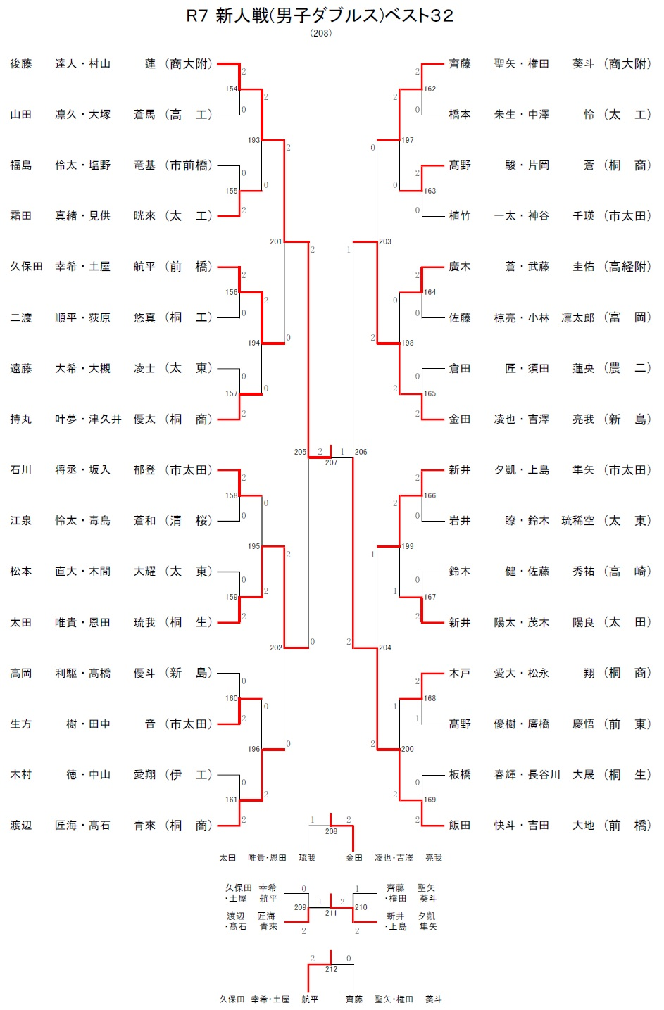
ﾗﾝｸ | 選 手 名 |  | 学年 | 登録番号 |  |  | 選 手 名 |  | 学年 | 新人大会成績 |  |  | 大槻 凌士 |  |  |  | 生方 樹・田中 音
1 |  |  |  |  |  |  |  |  |  |  |  |  | 持丸 叶夢 | 持丸 叶夢 | 津久井 優太 | 持丸 叶夢・津久井 優太 | 木村 徳・中山 愛翔
 |  |  |  |  |  |  |  |  |  |  |  |  | 津久井 優太 |  |  |  | 渡辺 匠海・髙石 青來
2 |  |  |  |  |  |  |  |  |  |  |  |  | 石川 将丞 | 石川 将丞 | 坂入 郁登 | 石川 将丞・坂入 郁登 | 齊藤 聖矢・権田 葵斗
 |  |  |  |  |  |  |  |  |  |  |  |  | 坂入 郁登 |  |  |  | 橋本 朱生・中澤 怜
3 |  |  |  |  |  |  |  |  |  |  |  |  | 江泉 怜太 | 江泉 怜太 | 毒島 蒼和 | 江泉 怜太・毒島 蒼和 | 髙野 駿・片岡 蒼
 |  |  |  |  |  |  |  |  |  |  |  |  | 毒島 蒼和 |  |  |  | 植竹 一太・神谷 千瑛
4 |  |  |  |  |  |  |  |  |  |  |  |  | 松本 直大 | 松本 直大 | 木間 大耀 | 松本 直大・木間 大耀 | 廣木 蒼・武藤 圭佑
 |  |  |  |  |  |  |  |  |  |  |  |  | 木間 大耀 |  |  |  | 佐藤 椋亮・小林 凛太郎
5 |  |  |  |  |  |  |  |  |  |  |  |  | 太田 唯貴 | 太田 唯貴 | 恩田 琉我 | 太田 唯貴・恩田 琉我 | 倉田 匠・須田 蓮央
 |  |  |  |  |  |  |  |  |  |  |  |  | 恩田 琉我 |  |  |  | 金田 凌也・吉澤 亮我
ダブルスの追加枠は、前年度新人大会ダブルスにおいて「ベスト３２に入った組数」（学校が獲得した「枠」）として考えて下さい。
6 |  |  |  |  |  |  |  |  |  |  |  |  | 高岡 利駆 | 高岡 利駆 | 髙橋 優斗 | 高岡 利駆・髙橋 優斗 | 新井 夕凱・上島 隼矢
 |  |  |  |  |  |  |  |  |  |  |  |  | 髙橋 優斗 |  |  |  | 岩井 瞭・鈴木 琉稀空
7 |  |  |  |  |  |  |  |  |  |  |  |  | 生方 樹 | 生方 樹 | 田中 音 | 生方 樹・田中 音 | 鈴木 健・佐藤 秀祐
 |  |  |  |  |  |  |  |  |  |  |  |  | 田中 音 |  |  |  | 新井 陽太・茂木 陽良
8 |  |  |  |  |  |  |  |  |  |  |  |  | 木村 徳 | 木村 徳 | 中山 愛翔 | 木村 徳・中山 愛翔 | 木戸 愛大・松永 翔
 |  |  |  |  |  |  |  |  |  |  |  |  | 中山 愛翔 |  |  |  | 髙野 優樹・廣橋 慶悟
9 |  |  |  |  |  |  |  |  |  |  |  |  | 渡辺 匠海 | 渡辺 匠海 | 髙石 青來 | 渡辺 匠海・髙石 青來 | 板橋 春輝・長谷川 大晟
 |  |  |  |  |  |  |  |  |  |  |  |  | 髙石 青來 |  |  |  | 飯田 快斗・吉田 大地
こちらへ転記してください。
10 |  |  |  |  |  |  |  |  |  |  |  |  | 齊藤 聖矢 | 齊藤 聖矢 | 権田 葵斗 | 齊藤 聖矢・権田 葵斗
 |  |  |  |  |  |  |  |  |  |  |  |  | 権田 葵斗
 |  |  |  |  |  |  |  |  |  |  |  |  | 橋本 朱生 | 橋本 朱生 | 中澤 怜 | 橋本 朱生・中澤 怜
 |  |  |  |  |  |  |  |  |  |  |  |  | 中澤 怜
※【ランク】については、 |  |  |  |  |  |  |  |  |  |  |  |  | 髙野 駿 | 髙野 駿 | 片岡 蒼 | 髙野 駿・片岡 蒼
申込選手全てに、通し番号で記入してください。 |  |  |  |  |  |  |  |  |  |  |  |  | 片岡 蒼
㊟未記入の場合は、「新人大会ベスト３２枠」の上からランクを割り当てます。 |  |  |  |  |  |  |  |  |  |  |  |  | 植竹 一太 | 植竹 一太 | 神谷 千瑛 | 植竹 一太・神谷 千瑛
 |  |  |  |  |  |  |  |  |  |  |  |  | 神谷 千瑛
 |  |  |  |  |  |  |  |  |  |  |  |  | 廣木 蒼 | 廣木 蒼 | 武藤 圭佑 | 廣木 蒼・武藤 圭佑
 |  |  |  |  |  |  |  |  |  |  |  |  | 武藤 圭佑
 |  |  |  |  |  |  |  |  |  |  |  |  | 佐藤 椋亮 | 佐藤 椋亮 | 小林 凛太郎 | 佐藤 椋亮・小林 凛太郎
 |  |  |  |  |  |  |  |  |  |  |  |  | 小林 凛太郎
 |  |  |  |  |  |  |  |  |  |  |  |  | 倉田 匠 | 倉田 匠 | 須田 蓮央 | 倉田 匠・須田 蓮央
 |  |  |  |  |  |  |  |  |  |  |  |  | 須田 蓮央
 |  |  |  |  |  |  |  |  |  |  |  |  | 金田 凌也 | 金田 凌也 | 吉澤 亮我 | 金田 凌也・吉澤 亮我
 |  |  |  |  |  |  |  |  |  |  |  |  | 吉澤 亮我
 |  |  |  |  |  |  |  |  |  |  |  |  | 新井 夕凱 | 新井 夕凱 | 上島 隼矢 | 新井 夕凱・上島 隼矢
 |  |  |  |  |  |  |  |  |  |  |  |  | 上島 隼矢
 |  |  |  |  |  |  |  |  |  |  |  |  | 岩井 瞭 | 岩井 瞭 | 鈴木 琉稀空 | 岩井 瞭・鈴木 琉稀空
 |  |  |  |  |  |  |  |  |  |  |  |  | 鈴木 琉稀空
 |  |  |  |  |  |  |  |  |  |  |  |  | 鈴木 健 | 鈴木 健 | 佐藤 秀祐 | 鈴木 健・佐藤 秀祐
 |  |  |  |  |  |  |  |  |  |  |  |  | 佐藤 秀祐
 |  |  |  |  |  |  |  |  |  |  |  |  | 新井 陽太 | 新井 陽太 | 茂木 陽良 | 新井 陽太・茂木 陽良
 |  |  |  |  |  |  |  |  |  |  |  |  | 茂木 陽良
 |  |  |  |  |  |  |  |  |  |  |  |  | 木戸 愛大 | 木戸 愛大 | 松永 翔 | 木戸 愛大・松永 翔
 |  |  |  |  |  |  |  |  |  |  |  |  | 松永 翔
 |  |  |  |  |  |  |  |  |  |  |  |  | 髙野 優樹 | 髙野 優樹 | 廣橋 慶悟 | 髙野 優樹・廣橋 慶悟
 |  |  |  |  |  |  |  |  |  |  |  |  | 廣橋 慶悟
 |  |  |  |  |  |  |  |  |  |  |  |  | 板橋 春輝 | 板橋 春輝 | 長谷川 大晟 | 板橋 春輝・長谷川 大晟
 |  |  |  |  |  |  |  |  |  |  |  |  | 長谷川 大晟
 |  |  |  |  |  |  |  |  |  |  |  |  | 飯田 快斗 | 飯田 快斗 | 吉田 大地 | 飯田 快斗・吉田 大地
 |  |  |  |  |  |  |  |  |  |  |  |  | 吉田 大地

